상품제안서
샤오미 스마트 줄넘기 줄없는 노라인 가정용 다이어트 복싱 어린이 성인 초등학생 무선 홈트 | 상품코드: F31502

 |  |  |  |  |  |  | 02-412-0044 | www.easy1.co.kr
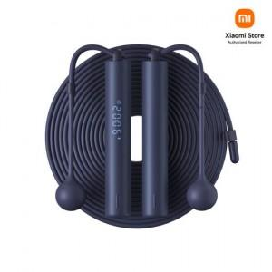

【상세/제작정보】

【인쇄/포장옵션】 | 레이저 / 시판박스

【공급단가】 | 수량 | 30~ | 50~ | 100~ | 300~ | 500~
*VAT별도 | 단가 | 29,000원 | 28,500원 | 28,000원 | 27,500원 | 27,000원

【상품 URL】 | https://easy1.co.kr:443/src/goods_detail.php?gdno=31502

